미니게임 5 UI
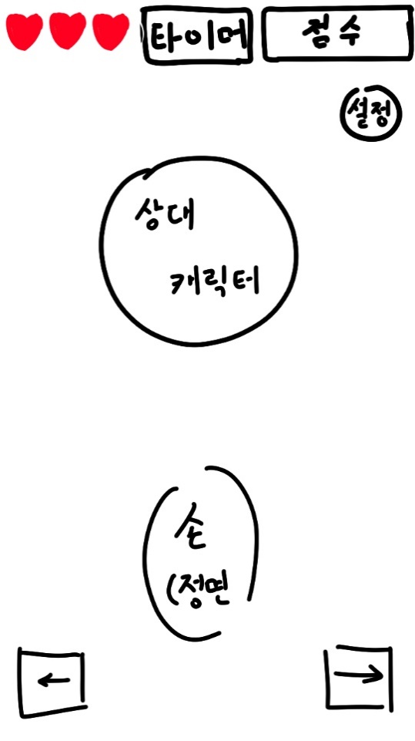
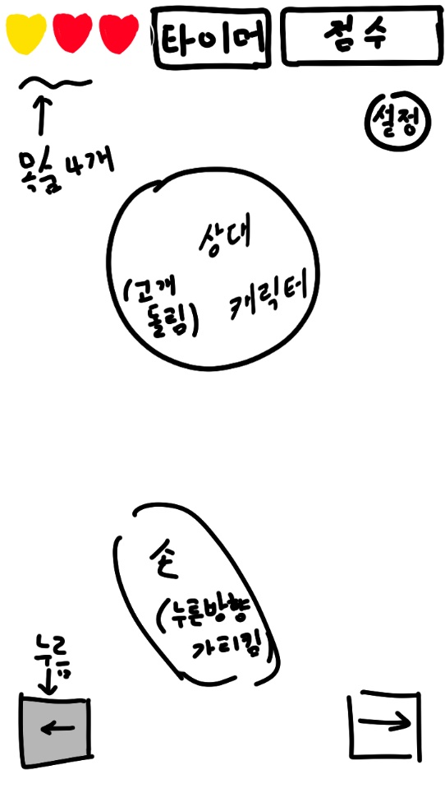
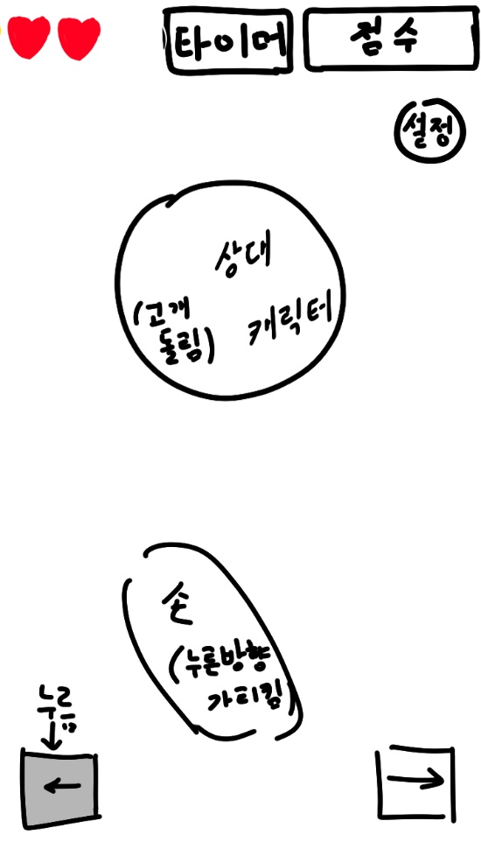
필요 에셋: 캐릭터 얼굴, 오른손(좌, 정면, 우), 하트(빨간색, 노란색), 왼쪽 화살표 버튼(밝은 색의 양각, 어두운 색의 음각), 오른쪽 화살표 버튼(밝은 색의 양각, 어두운 색의 음각), 동그라미(O), 엑스(X), GameOver아이콘, 타이머
게임시작시 | 게임 진행 중_목숨 3개 이상 | 게임 진행 중_목숨 3개 미만

미니게임 6 UI
게임 시작 시 UI 배치 | 게임 진행 중 UI 배치

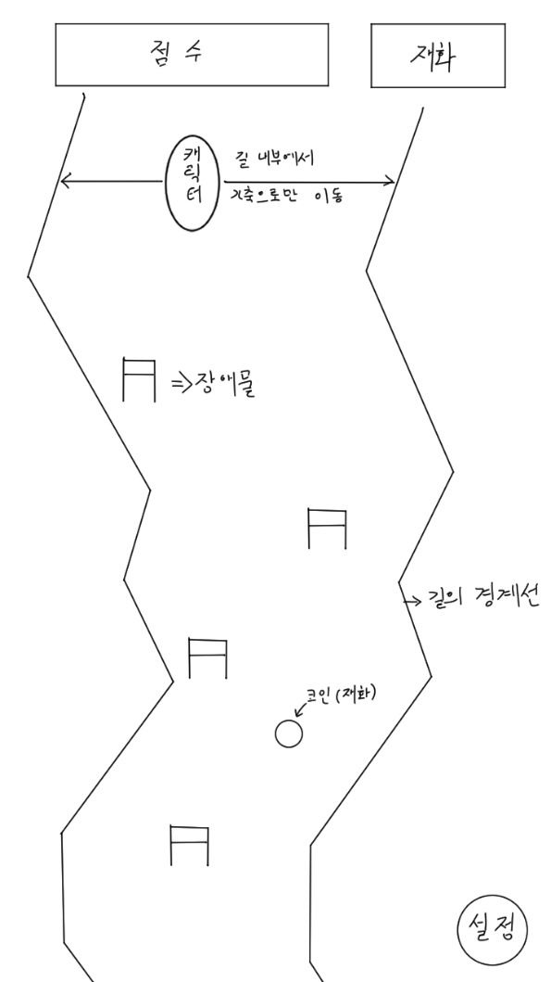

필요 에셋 : 점수판, 재화판, 장애물, 캐릭터, 스키(캐릭터 밑에 이어 붙일 예정), 코인(재화), 설정버튼, 뒷배경, 아이템(뿅망치)

미니게임 3 UI
게임 UI 배치
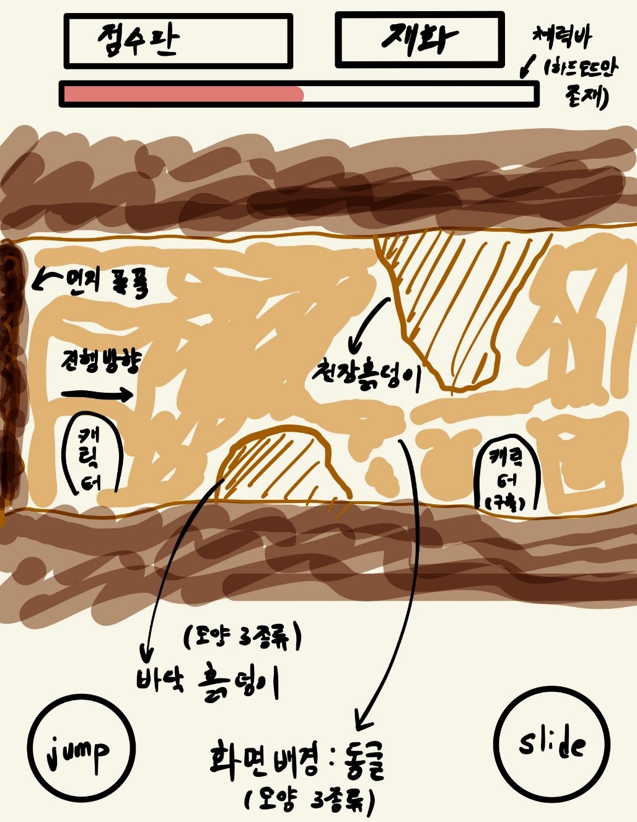

필요 에셋: 점프 버튼, 슬라이드 버튼, 동굴 배경, 바닥 흙덩이 모양 3종류, 천장 흙더미 모양 3종류, 미끄러지고 있는 캐릭터(슬라이드), 체력바 - 해결 가능 // 먼지폭풍 - 해결 어려움(애니메이션 필요)

